Sayfa1
Başlama Tarihi | 2021-07-01 | 1. Kitap | EFSANE | 2. Kitap | HIZ RENK
Tarih | Çalışılacak Konu |  | Çözülecek 1. Kitap |  | Çözülecek 2. Kitap

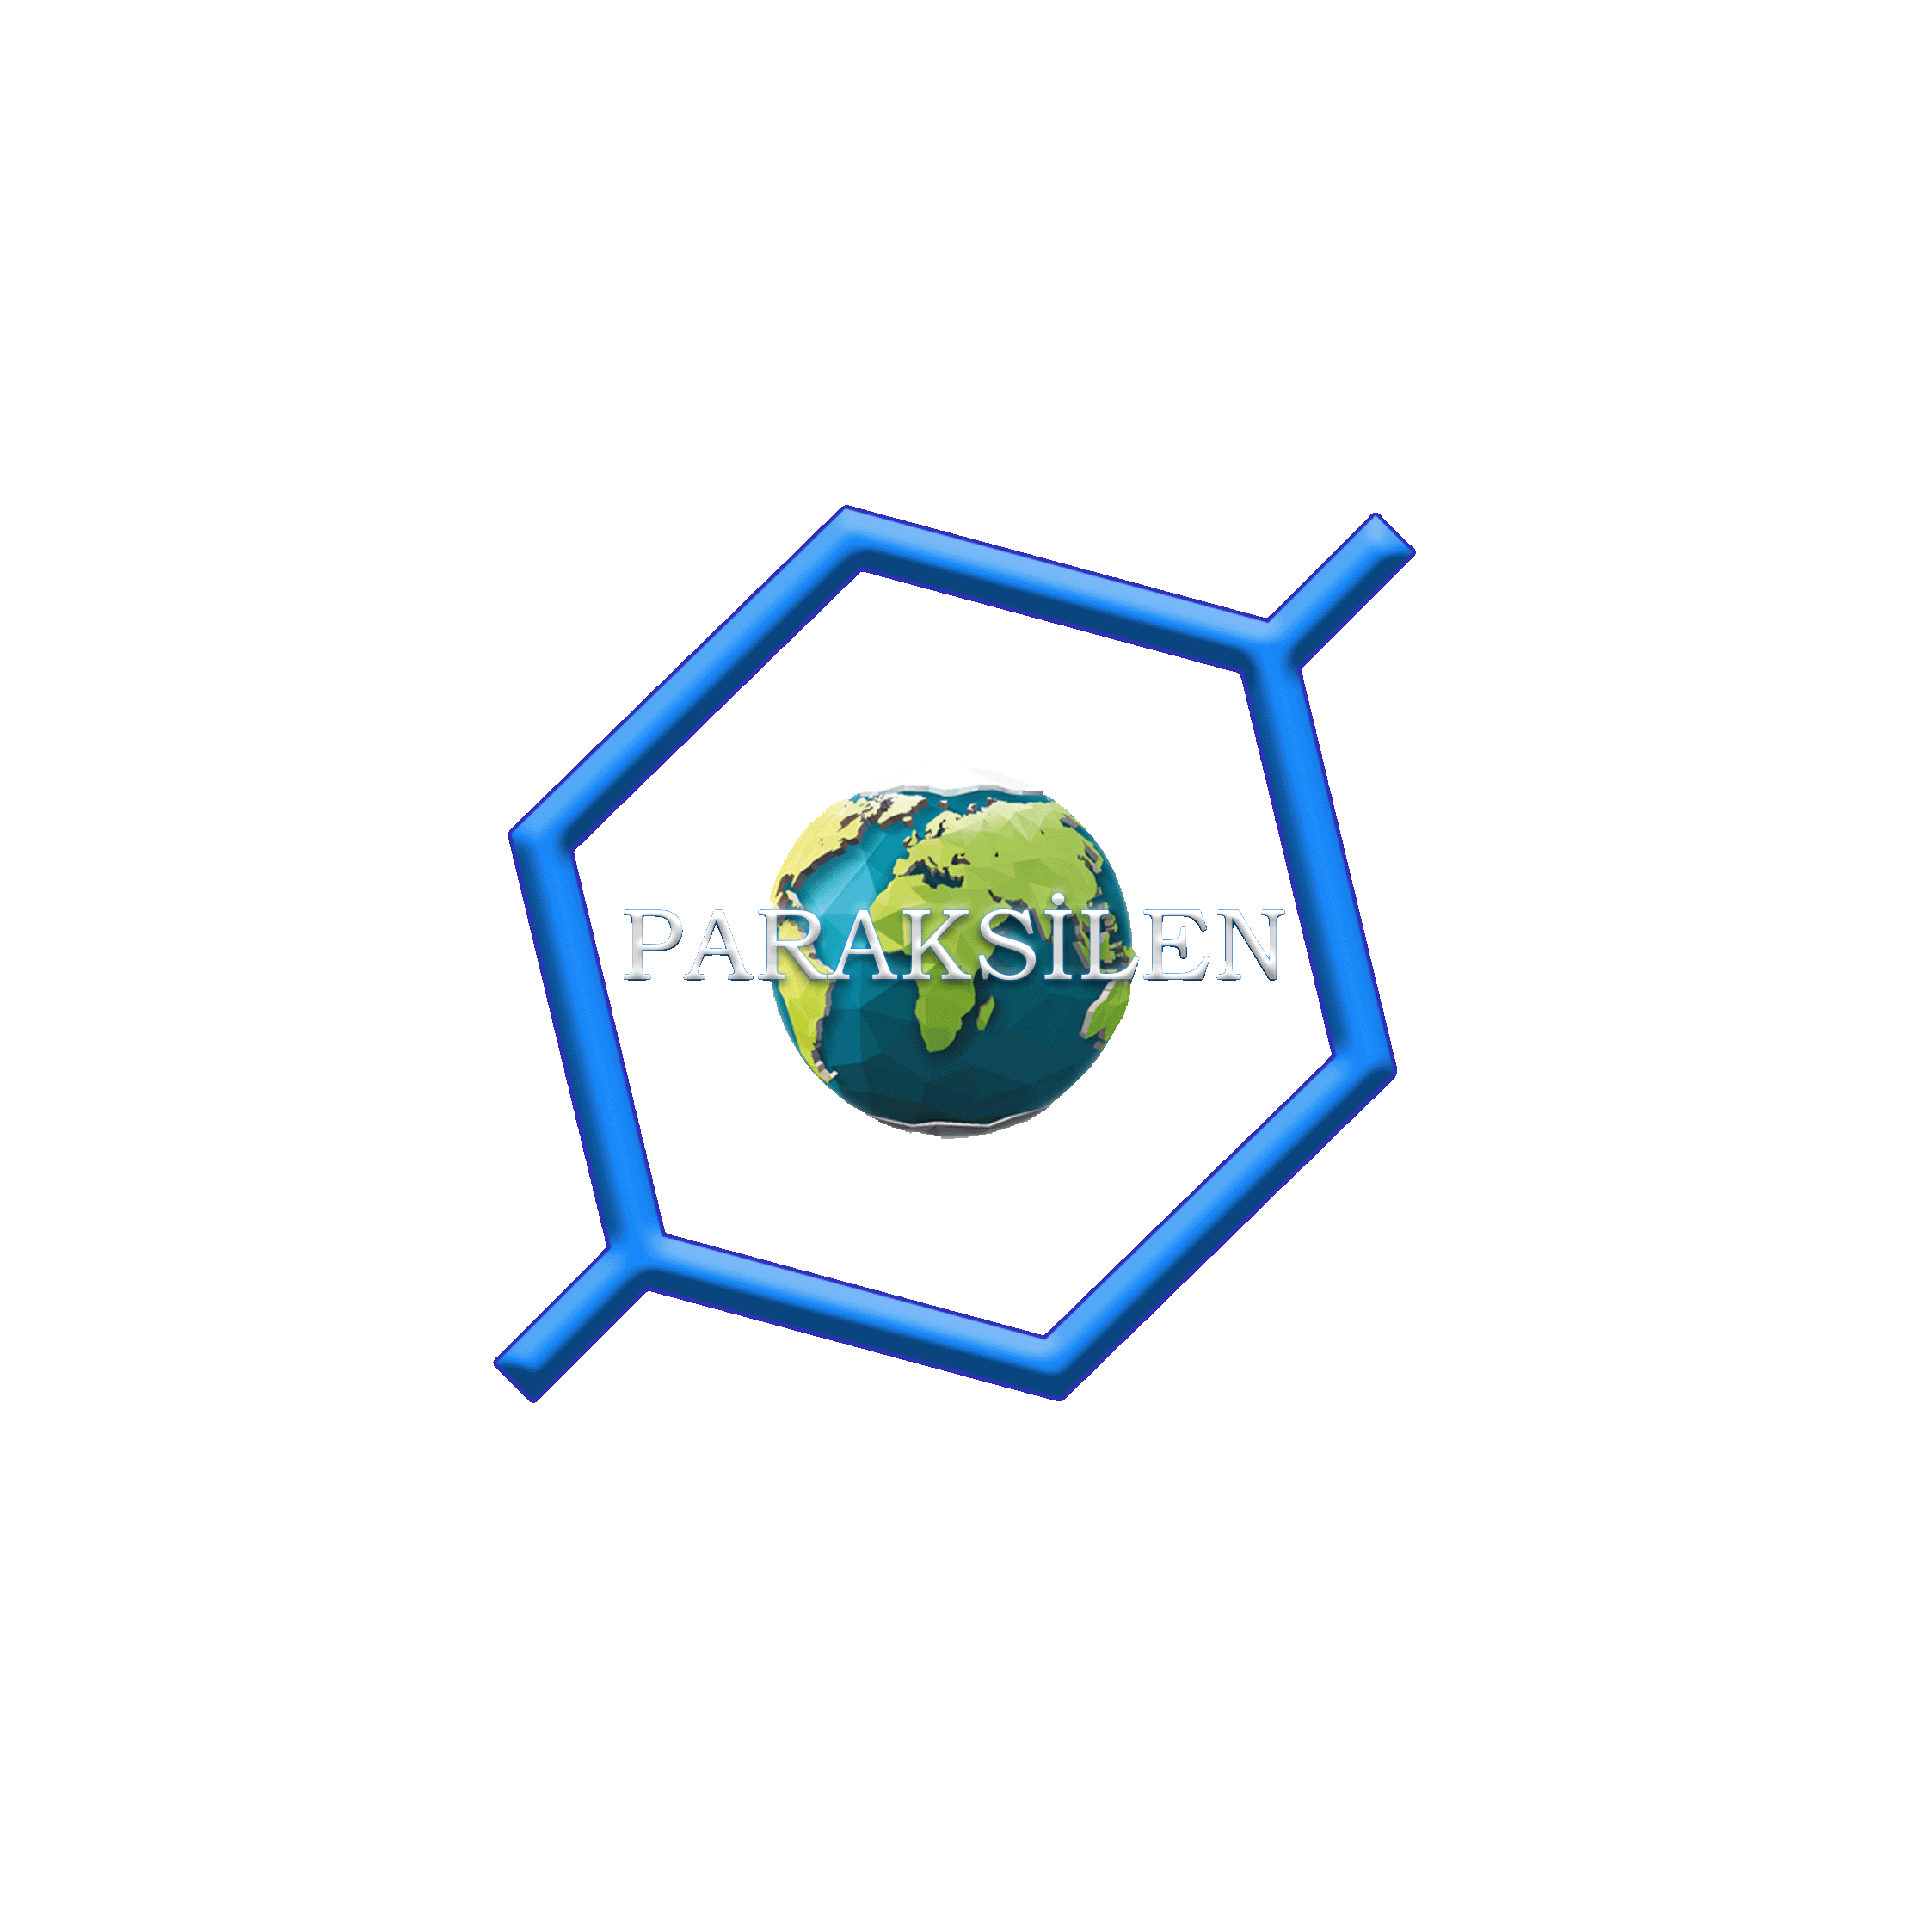
2021-07-01 | Kimya Bilimi çalış. Kanaldaki testleri indir. Çöz Çözümünü izle. |  | EFSANE | KİMYA BİLİMİ ÇÖZ
2021-07-04 | Atom çalış. Kanaldaki testleri indir. Çöz Çözümünü izle. |  | EFSANE | ATOM ÇÖZ | HIZ RENK | KİMYA BİLİMİ ÇÖZ
2021-07-07 | Periyodik sistem çalış. Kanaldaki testleri indir. Çöz Çözümünü izle. |  | EFSANE | PERİYODİK SİSTEM ÇÖZ | HIZ RENK | ATOM ÇÖZ
2021-07-10 | Kuvvetli etkileşim çalış. Kanaldaki testleri indir. Çöz Çözümünü izle. |  | EFSANE | KUVVETLİ ETKİLEŞİM ÇÖZ | HIZ RENK | PERİYODİK SİSTEM ÇÖZ
2021-07-13 | Zayıf Etkileşim çalış. Kanaldaki testleri indir. Çöz Çözümünü izle. |  | EFSANE | ZAYIF ETKİLEŞİM ÇÖZ | HIZ RENK | KUVVETLİ ETKİLEŞİM ÇÖZ
2021-07-16 | Maddenin Halleri çalış. Kanaldaki testleri indir. Çöz Çözümünü izle. |  | EFSANE | MADDENİN HALLERİ ÇÖZ | HIZ RENK | ZAYIF ETKİLEŞİM ÇÖZ
2021-07-19 | Doğa ve Kimya çalış. Kanaldaki testleri indir. Çöz Çözümünü izle. |  | EFSANE | DOĞA VE KİMYA ÇÖZ | HIZ RENK | MADDENİN HALLERİ ÇÖZ
2021-07-24 | Temel Yasaları çalış. Kanaldaki testleri indir. Çöz Çözümünü izle. |  | EFSANE | YASALAR ÇÖZ | HIZ RENK | DOĞA VE KİMYA ÇÖZ
2021-07-27 | Mol çalış. Kanaldaki testleri indir. Çöz Çözümünü izle. |  | EFSANE | MOL ÇÖZ | HIZ RENK | YASALAR ÇÖZ
2021-07-30 | Tepkime ve Hesaplama çalış. Kanaldaki testleri indir. Çöz Çözümünü izle. |  | EFSANE | TEPKİME VE HESAPLAMA ÇÖZ | HIZ RENK | MOL ÇÖZ
2021-08-02 | Karışımlar çalış. Kanaldaki testleri indir. Çöz Çözümünü izle. |  | EFSANE | KARIŞIM ÇÖZ | HIZ RENK | TEPKİME VE HESAPLAMA ÇÖZ
2021-08-05 | Asit, baz ve tuzlar çalış. Kanaldaki testleri indir. Çöz Çözümünü izle. |  | EFSANE | ASİT BAZ TUZ ÇÖZ | HIZ RENK | KARIŞIM ÇÖZ
2021-08-08 | Kimya her yerde çalış. Kanaldaki testleri indir. Çöz Çözümünü izle. |  | EFSANE | KİMYA HER YERDE ÇÖZ | HIZ RENK | ASİT BAZ TUZ ÇÖZ
2021-08-11 |  |  |  |  | HIZ RENK | KİMYA HER YERDE ÇÖZ
2021-08-14 | BİR TYT KİTABI VEYA BİR SERİ YAPRAK TEST ALIP 19 AĞUSTOSA DEK BİTİR

